Fiche contrôle véhicule
Fiche de contrôle véhicule |  |  |  |  |  |  |  | Pour déverrouiller ce document, rendez-vous dans le dernier onglet du classeur

Onglet de consultation uniquement
A imprimer et compléter |  |  |  |  |  | Aujourd'hui : | 2023-09-22

 |  |  |  |  | Sélectionnez le véhicule selon son n° dans la liste : | 1

 | Fiche de contrôle de véhicule

 |  |  |  |  |  | Date : | 2023-09-22

 |  | N° véhicule | 1
 |  | Immatriculation | LF-505-RT |  |  | Type véhicule | Voiture utilitaire
 |  | Marque | Peugeot |  |  | Modèle | Partner
 |  | Energie | Diesel |  |  | Date acquisition | 2020-07-28

 |  | Age du véhicule en années : |  |  | 4.2
 |  | Kilométrage : |  |  | 201,265
 |  | Km effectués depuis le début de l'année : |  |  | 33,370

 |  | Date dernier contrôle technique |  | 2019-07-15 |  | Liste de contrôles visuels à effectuer :
 |  | Date prochain contrôle technique |  | 2021-07-13
 |  | Date contrôle technique dépassée ? |  | Oui |  | Propreté : | …...............................................................
 |  | Cadence vidange |  | 15,000 |  | Essuie-glaces : | …...............................................................
 |  | Km dernière vidange |  | 177,254 |  | Plaquettes de frein : | …...............................................................
 |  | Vidange à faire ? |  | Oui |  | Pneus : | …...............................................................
 |  | Cadence courroie |  | 60,000 |  | Feux : | …...............................................................
 |  | Km dernière courroie |  | 150,052 |  | Autres : | …...............................................................
 |  | Courroie à remplacer ?
 |  | Remarques sur l'état général
 |  | Bon état général ; roue de secours manquante

 |  | Liste des interventions effectuées jusqu'à ce jour :
 |  | Le 6/10/2020, remplacement feu avant droit cassé
 |  | Le 6/2/2021 remplacement 4 pneus

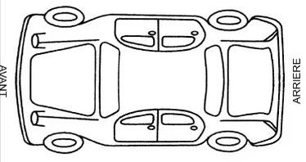
 |  | Accrocs :

 |  |  |  |  |  | Signature du responsable :

